Voorblad
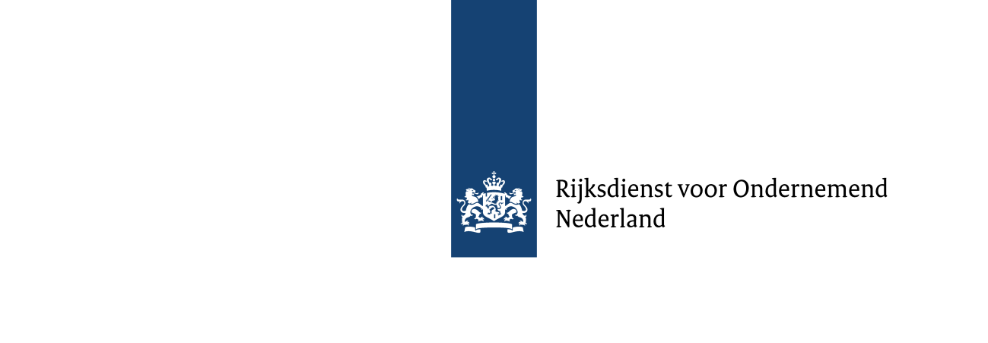
Subsidieregeling Schoon en Emissieloos
Bouwmaterieel Innovatie (SSEB Innovatie) 2025
Modelbegroting
Voor projecten experimentele ontwikkeling
(technische ontwikkeling en praktijkervaring).
Versie 2025.01

Toelichting
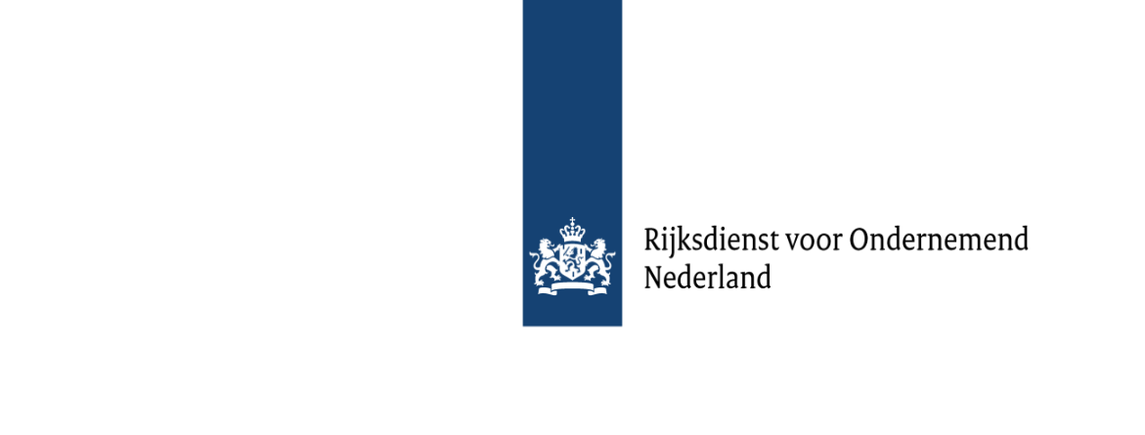

SSEB Innovatie 2025
Toelichting op begroting Project experimentele ontwikkeling
(Technische ontwikkeling of project praktijkervaring)

Algemeen
l | Deze begroting gebruikt u voor het indienen van een SSEB Innovatie project technische ontwikkeling of praktijkervaring. Beide projectvormen zijn formeel een project experimentele ontwikkeling, zoals bedoeld in artikel 2, onderdeel 86, van de algemene groepsvrijstellingsverordening. Dit is een project waarbij sprake is van het verwerven, combineren, vormgeven en gebruiken van bestaande wetenschappelijke, technologische, zakelijke en andere relevante kennis en vaardigheden, gericht op het ontwikkelen van nieuwe of verbeterde producten, procedés of diensten.
l | Gebruik dit document niet voor een haalbaarheidstudie, daarvoor is een apart begrotingsformat beschikbaar.
l | Gebruik dit document alleen voor een aanvraag in het jaar 2025. Latere jaren hebben een eigen begrotingsformulier.
l | Deze begroting is opgebouwd uit gele en blauwe tabbladen. Op de gele tabbladen vult u gegevens in, blauwe tabbladen zijn informatief.
l | Lees ook de handleiding SSEB Innovatie 2025. Hierin ziet u wanneer uw aanvraag geldig en volledig is. U vindt deze handleiding op www.rvo.nl/SSEB.
 | www.rvo.nl/SSEB
l | Heeft u na het lezen van de handleiding nog vragen? Neem dan contact op met RVO via: | www.rvo.nl/over-ons/contact

Aandachtspunten
l | Deze begroting moet een gedetailleerd beeld geven van de kosten van het project waarvoor u subsidie aanvraagt.
l | Iedere deelnemer die subsidie aanvraagt vult afzonderlijk de relevante tabbladen in deze begroting in.
l | De penvoerder controleert het totaaloverzicht van de gevraagde subsidie en de kosten per deelnemer (tabblad 'financieel overzicht').
l | Onderbouw alle kosten per kostencategorie, waar mogelijk met berekeningen en/of offertes. Onderaan elk begrotingsblad vindt u ruimte voor toelichting.

Projectkosten
Projectkosten moeten in deze begroting staan om in aanmerking te voor subsidie. Voer als projectkosten alleen kosten op die:
l | rechtstreeks zijn toe te rekenen aan het project;
l | voor eigen rekening komen van de aanvragers;
l | werkelijk worden gemaakt ná indiening van de aanvraag en vóór het einde van het project.

Type organisatie
Mkb-ondernemingen
Als u gebruik wilt maken van een mkb-toeslag, vul dan de mkb-toets in en stuur deze mee bij uw aanvraag. Gebruik hiervoor de online mkb-toets van de Europese Commissie. Meer informatie:
www.rvo.nl/subsidies-regelingen/subsidiespelregels/standaardformulieren/mkb-toets

Onderzoeksorganisaties
De definitie voor onderzoeksorganisaties vindt u in de Handleiding SSEB Innovatie 2025 onder punt 2.4.

Opvoeren kosten investering in emissieloze machines
U kunt per machine maximaal éénmaal de subsidie schoon en emissieloos bouwmaterieel (SSEB) ontvangen. Heeft u voor een machine al SSEB Aanschaf ontvangen, dan kunt u deze machine wel inzetten binnen uw innovatieproject, maar geeft u die niet op in deze begroting.

Heeft u voor een machine die u binnen het innovatieproject wilt inzetten nog geen SSEB-subsidie aangevraagd, dan heeft u twee mogelijkheden:

1. | U vraagt SSEB Innovatie aan. U kunt de investeringskosten opvoeren binnen het innovatieproject waarvoor u deze aanvraag doet. U neemt de machine op in deze begroting. De hoogte van de subsidie wordt bepaald op basis van de afschrijving op de investering gedurende de looptijd van het project (maximaal 2 jaar).
2. | U vraagt SSEB Aanschaf aan voor de machine. U neemt de machine dan niet op in deze begroting van het innovatieproject. De hoogte van de subsidie wordt bepaald op basis van de meerkosten ten opzichte van een referentiemachine (een vergelijkbare machine op diesel). Die meerkosten bepaalt u met de formule in art. 2.2 van de regeling. In dit geval geldt, ook na afronding van het innovatieproject, een instandhoudingsverplichting van in totaal 48 maanden. Meer informatie over de aanschafsubsidie vindt u op:
 | www.rvo.nl/sseb-aanschaf
Bij mogelijkheid 2 is er een kans dat u wel subsidie krijgt voor uw innovatieproject, maar niet voor de machine onder de SSEB Aanschaf. Onderbouw daarom - als u voor 2 kiest - dat u ook zonder subsidie de investering kunt financieren. Gebruik hiervoor de ruimte voor toelichting in het projectplan.

BTW
Kunt u van de opgevoerde kosten de betaalde btw in aftrek brengen of terugvorderen van de fiscus? Dan vormt de btw géén subsidiabele kostenpost. U voert dan de kosten zonder btw op. Kunt u de btw niet in aftrek brengen bij de fiscus, dan is de btw wél een subsidiabele kostenpost. U voert dan de kosten inclusief betaalde btw op. Geef op het begrotingstabblad achter het kopje ‘BTW (zie tabblad 'Toelichting)’ expliciet aan hoe u de kosten opvoert (door het juiste antwoord te selecteren), zodat hier geen misverstand over kan ontstaan.

Financiering
Onderdeel C 'Financiering van het project' is van belang voor een goede beoordeling van uw project. Vul daarom de toelichting en onderbouwing van onderdeel C in onder ‘Ruimte voor toelichting onderdeel A t/m C’. U kunt hierbij verwijzen naar bijlagen die u bij uw aanvraag gevoegd heeft, zoals een overeenkomst met een financier of een goedkeuring van de eigen bijdrage door uw directie of aandeelhouders.

Financieel overzicht
Projectnummer: | (Wordt ingevuld door RVO)
Titel: | (Vul dit in op het tabblad: 'projectoverzicht')

De onderstaande tabel wordt automatisch gevuld uit de andere werkbladen.
 |  |  | Maximale subsidie | Gevraagde subsidie |  | Nog te financieren
 | Naam | Kosten |  | Bedrag | %
Aanvrager 1 / Penvoerder | - | € - | € - | € - | 0% | € -
Aanvrager 2 | - | € - | € - | € - | 0% | € -
Aanvrager 3 | - | € - | € - | € - | 0% | € -
Aanvrager 4 | - | € - | € - | € - | 0% | € -
Aanvrager 5 | - | € - | € - | € - | 0% | € -
Aanvrager 6 | - | € - | € - | € - | 0% | € -
Aanvrager 7 | - | € - | € - | € - | 0% | € -
Aanvrager 8 | - | € - | € - | € - | 0% | € -
Aanvrager 9 | - | € - | € - | € - | 0% | € -
Aanvrager 10 | - | € - | € - | € - | 0% | € -
Aanvrager 11 | - | € - | € - | € - | 0% | € -
Aanvrager 12 | - | € - | € - | € - | 0% | € -
Aanvrager 13 | - | € - | € - | € - | 0% | € -
Aanvrager 14 | - | € - | € - | € - | 0% | € -
Aanvrager 15 | - | € - | € - | € - | 0% | € -
Aanvrager 16 | - | € - | € - | € - | 0% | € -
 | Totaal | € - | € - | € - | 0% | € -
Toelichting 'Nog te financieren'
Geef in de begroting per deelnemer bij de opmerkingen aan hoe het ‘nog te financieren’ deel wordt gefinancierd.

Voor het invullen van onderstaande (geel gearceerde) velden wordt u verzocht eerst de toelichting te lezen.
Financiering van (sponsor): | Bedrag (€) | Cash bijdrage aan: |  | Toelichting 'Financiering'
 |  |  |  | Het is belangrijk dat u inzicht geeft in de totale projectfinanciering. Vul daarom deze tabel in als er sprake is van financiering door een derde partij. Volg de volgende stappen: 1. Vermeld op het tabblad 'Projectoverzicht' achter 'sponsor' de organisatienaam en -type van de partij die de financiering levert. 2. Kies vervolgens in de tabel hiernaast, in de eerste kolom onder 'Financiering van:' middels het pull-down menu de juiste organisatie. 3. Vul in de middelste kolom het bedrag in. 4. Geef in de laatste kolom, onder 'Cash bijdrage aan:' via het pull-down-menu, aan welke deelnemer de bijdrage ontvangt. Vermeldt de financiering ook bij de toelichting van het begrotingstabblad als onderbouwing van het ‘nog te financieren’ deel.

Totaal | € -

